Sheet2
N | დასახელება | აღწერა | რაოდ | ერთ | ზომა | ფოტო (საორიენტაცია | ერთ ფასი ლარი დღგ-ს ჩთ | სულ ფასი ლარი დღგ-ს ჩთ | მოწოდების ვადა | საგარნტიო პერიოდი ასეთის არსებობის შემთხვევაში
1 | წყალგაუმტარი კომბინიზონი | მყარი მიმაგრებით, სქელი რეზინით, რეზინის ჩექმასთან და კაპიშონთან ერთად | 80 | წყვილი | 42 ზომა - 20 წყვილი; 43 ზომა - 35 წყვილი; 44 ზომა - 20 წყვილი; 45 ზომა - 5 წყვილი | 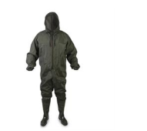 |  | 0
2 | ლაბადა | გრძელი, ლურჯი ფერის, წელზე და მკლავზე ერთი ამრეკლით, კაპიშონით ბრენდირების გარეშე (ფოტო წარმოდგენილია მხოლოდ ვიზურალური აღქმისათვის) | 300 | ცალი | XL - 150 ცალი; 2XL - 150 ცალი | 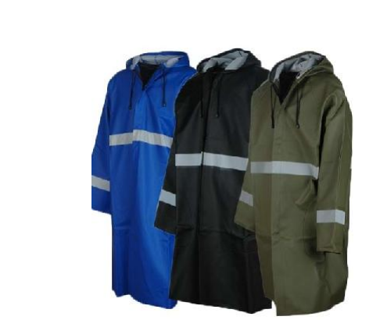 |  | 0
3 | სპეც. კომბინიზონი მქლორავებისათვის |  | 12 | ცალი | 2XL | 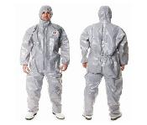 |  | 0
4 | ერთჯერადი კომბინიზონი |  | 1300 | ცალი | L - 300 ცალი; XL - 700 ცალი; 2XL - 300 ცალი |  |  | 0
5 | უსაფრთხოების ქამარი | სრული ანაწყობი, ვარდნის საწინააღმდეგო სტატიკური ბაგირით. | 53 | ცალი |  | 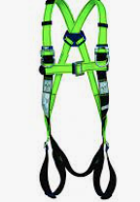 |  | 0
6 | 131 A R საგზაო ნიშანი მიმდინარეობს მუშაობა |  | 110 |  |  |  |  | 0
7 | 221 A R საგზაო ნიშანი შესვლა აკრძალულია |  | 90 |  |  |  |  | 0
8 | 229 A R საგზაო ნიშანი გადახვევის მიმართ-ის მაჩვენებელი მარცხნიდან |  | 110 |  |  |  |  | 0
9 | 223 A R საგზაო ნიშანი სიჩქარის შეზღუდვა 10 |  | 100 |  |  |  |  | 0
 | სულ ფასი ლარი დღგ-ს ჩათვლით |  |  |  |  |  |  | 0

